dash
Район: Московский
Ответственный: Иванов Иван Иванович

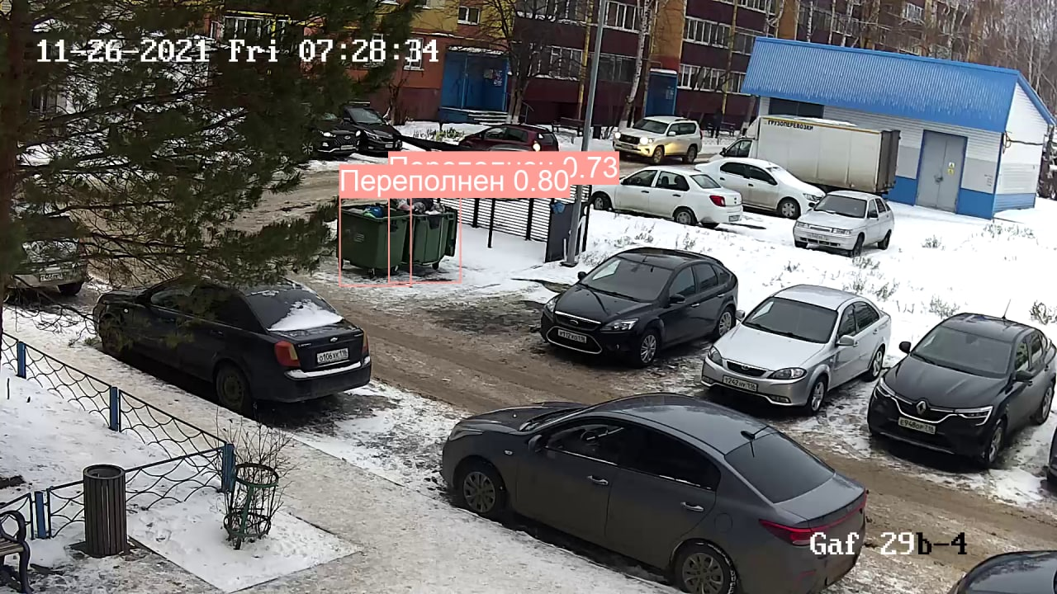
Заполненость контейнера
 | Факт |  | Прогноз
2021-11-23 14:19:02 | 0 | 2021-11-26 11:42:40 | 100
2021-11-23 17:17:39 | 50 | 2021-11-26 12:11:16 | 100
2021-11-23 21:27:47 | 50 | 2021-11-26 12:39:52 | 100
2021-11-23 22:21:11 | 50 | 2021-11-26 13:08:28 | 100
2021-11-23 23:32:27 | 50 | 2021-11-26 13:37:04 | 100
2021-11-24 03:06:31 | 50 | 2021-11-26 14:05:40 | 100
2021-11-24 04:00:01 | 50 | 2021-11-26 14:34:16 | 100
2021-11-24 04:53:39 | 50 | 2021-11-26 15:02:52 | 100
2021-11-24 05:11:29 | 50
2021-11-24 06:04:59 | 100
2021-11-24 07:16:19 | 0
2021-11-24 07:51:57 | 0
2021-11-24 08:09:47 | 0
2021-11-24 08:27:39 | 0
2021-11-24 09:03:13 | 0
2021-11-24 09:56:39 | 0
2021-11-24 10:32:19 | 0
2021-11-24 11:07:51 | 0
2021-11-24 11:25:41 | 0
2021-11-24 14:24:01 | 50
2021-11-24 16:10:46 | 50
2021-11-24 17:39:37 | 50
2021-11-25 00:01:23 | 0
2021-11-25 00:19:13 | 0
2021-11-25 00:37:03 | 0
2021-11-25 04:03:40 | 50
2021-11-25 04:39:20 | 50
2021-11-25 05:32:56 | 0
2021-11-25 06:44:50 | 0
2021-11-25 08:50:04 | 0
2021-11-25 10:01:58 | 0
2021-11-25 11:13:32 | 0
2021-11-25 14:30:12 | 0
2021-11-25 15:05:52 | 0
2021-11-25 16:51:32 | 0
2021-11-25 18:21:04 | 50
2021-11-25 19:14:32 | 50
2021-11-25 20:08:12 | 50
2021-11-25 20:26:12 | 50
2021-11-25 22:31:34 | 100
2021-11-26 01:30:18 | 100
2021-11-26 03:17:36 | 100
2021-11-26 04:46:40 | 100
2021-11-26 06:34:20 | 100
2021-11-26 06:52:16 | 100
2021-11-26 08:39:42 | 100
2021-11-26 08:57:32 | 100
2021-11-26 09:51:12 | 100
2021-11-26 10:45:28 | 100
2021-11-26 11:14:04 | 100

В течении 12 часов баки переполнены нарушая СанПин 17.845.21
Отправить в профильное ведомтсво

> Открыть другие 12 камер в этом районе

Количество вызовов в разрезе районов
 | Всего вызовов | Без нарушений
Московский район | 4500 | 5
Ново-Савиновский район | 3852 | 8
Советский район | 4020 | 121
Авиастроительный район | 3010 | 151
Вахитовский район | 2547 | 229
Кировский район | 1000 | 150
Количество вызовов в разрезе УК
 | Всего вызовов | Без нарушений
УК «ЖКХ Московский район» | 2500 | 3
УК «УЮТНЫЙ ДОМ ГРУПП» | 2000 | 60
УК «Управляющая компания Райжилуправления Советского района» | 2400 | 187
УК «ЖиК» | 2220 | 198
УК «ЖКХ Авиастроительного района» | 2500 | 250
УК «СТАРЫЙ ГОРОД» | 2400 | 360
УК «Управляющая компания Вахитовского района» | 2300 | 368
УК «УЮТСЕРВИС» | 1850 | 305
УК «УПРАВЛЯЮЩАЯ КОМПАНИЯ РАН СЕРВИС» | 500 | 125

 | Рейтинг районов
Московский район | 99.9
Ново-Савиновский район | 99.8
Советский район | 97
Авиастроительный район | 95
Вахитовский район | 91
Кировский район | 85
Рейтинг УК
 | Рейтинг УК
УК «ЖКХ Московский район» | 99.9
УК «УЮТНЫЙ ДОМ ГРУПП» | 97
УК «Управляющая компания Райжилуправления Советского района» | 92.2
УК «ЖиК» | 91.1
УК «ЖКХ Авиастроительного района» | 90
УК «СТАРЫЙ ГОРОД» | 85
УК «Управляющая компания Вахитовского района» | 84
УК «УЮТСЕРВИС» | 83.5
УК «УПРАВЛЯЮЩАЯ КОМПАНИЯ РАН СЕРВИС» | 75

Вклад районов в нарушения
Московский район | 0.7
Ново-Савиновский район | 1.2
Советский район | 18.2
Авиастроительный район | 22.7
Вахитовский район | 34.6
Кировский район | 22.6
Вклад УК в нарушения
УК «ЖКХ Московский район» | 0.1
УК «УЮТНЫЙ ДОМ ГРУПП» | 3.2
УК «Управляющая компания Райжилуправления Советского района» | 10.1
УК «ЖиК» | 10.6
УК «ЖКХ Авиастроительного района» | 13.5
УК «СТАРЫЙ ГОРОД» | 19.4
УК «Управляющая компания Вахитовского района» | 19.8
УК «УЮТСЕРВИС» | 16.5
УК «УПРАВЛЯЮЩАЯ КОМПАНИЯ РАН СЕРВИС» | 6.7

